Gráfico 1
MINISTERIO DE HACIENDA
DIRECCIÓN GENERAL DE PRESUPUESTO
DIRECCIÓN DE ESTUDIOS ECONÓMICOS Y SEGUIMIENTO FINANCIERO

 | Gráfico 1. Resultados Presupuestarios del Gobierno Central
 | (Julio 2024)
 | Valores en millones de RD$

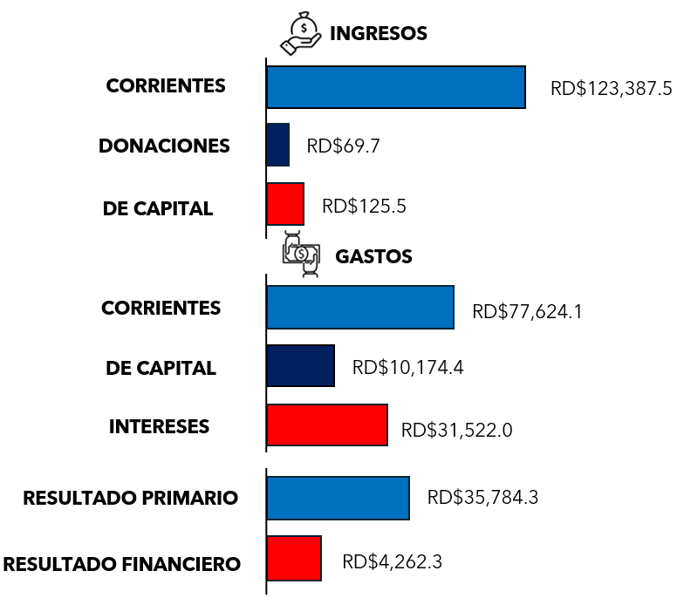

Notas:
1.Se incluyen los Recursos de Captación Directa.
Fuente: Sistema de Información de la Gestión Financiera (SIGEF).

Ilustración 1
 | MINISTERIO DE HACIENDA
 | DIRECCIÓN GENERAL DE PRESUPUESTO
 | DIRECCIÓN DE ESTUDIOS ECONÓMICOS Y SEGUIMIENTO FINANCIERO

Ilustración 1. Figuras Impositivas con Mayor Recaudación
Valores en millones de RD$
Figuras impositivas con mayor recaudación
Impuesto sobre la Transferencia de Bienes Industrializados y Servicios (ITBIS)
De instituciones públicas descentralizadas y autónomas no financieras
31,665.7
27,939.9
16,478.5
6,398.3
5,431.7
Impuesto sobre la renta de las empresas
Impuesto sobre la renta proveniente de salarios
Impuestos arancelarios

Impuesto sobre la renta proveniente de salarios
5,693.4

 | Nota: *Cifras Preliminares.
 | 1.Fecha de imputación al 30/07/2024 // Fecha de registro al 07/08/2024.
 | Fuente: Sistema de Información de la Gestión Financiera (SIGEF).

Gráfico 2
MINISTERIO DE HACIENDA
DIRECCIÓN GENERAL DE PRESUPUESTO
DIRECCIÓN DE ESTUDIOS ECONÓMICOS Y SEGUIMIENTO FINANCIERO

Gráfico 2. Transferencias corrientes otorgadas a Instituciones
(Julio 2024)
Valores en millones de RD$

DIRECCION CENTRAL DEL SERVICIO NACIONAL DE SALUD | 6,166.4
BANCO CENTRAL DE LA REPÚBLICA DOMINICANA | 5,000.0
EMPRESA ELECTRICA DEL ESTE (EDEESTE) | 3,006.1
EMPRESA ELECTRICA DEL SUR (EDESUR) | 2,334.7
TESORERÍA DE LA SEGURIDAD SOCIAL | 1,870.9

Notas:
1.Fecha de imputación al 31/07/2024 // Fecha de registro al 07/08/2024.
Fuente: Sistema de Información de la Gestión Financiera (SIGEF).

Gráfico 3
MINISTERIO DE HACIENDA
DIRECCIÓN GENERAL DE PRESUPUESTO
DIRECCIÓN DE ESTUDIOS ECONÓMICOS Y SEGUIMIENTO FINANCIERO

Gráfico 3. Transferencias de capital otorgadas a Instituciones
(Julio 2024)
Valores en millones de RD$

CORPORACIÓN DEL ACUEDUCTO Y ALCANTARILLADO DE SANTO DOMINGO | 670.8
INSTITUTO NACIONAL DE AGUAS POTABLES Y ALCANTARILLADOS | 669.4
DIRECCION GENERAL DE IMPUESTOS INTERNOS | 383.4
DIRECCION CENTRAL DEL SERVICIO NACIONAL DE SALUD | 284.2
CORPORACION DE ACUEDUCTO Y ALCANTARILLADO DE LA VEGA | 190.3

Notas:
1.Fecha de imputación al 31/07/2024 // Fecha de registro al 07/08/2024.
Fuente: Sistema de Información de la Gestión Financiera (SIGEF).

Mapa 1
Independencia
Espaillat
Hermanas Mirabal
Romana
Samaná
Santo Domingo
1,012.5
Distrito Nacional
País | Provincia | Montos
República Dominicana | Distrito Nacional | 1,012.5
República Dominicana | Azua | 104.5
República Dominicana | Bahoruco | 73.0
República Dominicana | Barahona | 32.4
República Dominicana | Dajabón | 178.8
República Dominicana | Duarte | 126.4
República Dominicana | Elías Piña | 26.4
República Dominicana | El seibo | 13.7
República Dominicana | Espaillat | 59.3
República Dominicana | Independencia | 34.9
República Dominicana | La Altagracia | 122.0
República Dominicana | La Romana | 27.9
República Dominicana | La vega | 182.3
República Dominicana | María Trinidad Sánchez | 38.5
República Dominicana | Monte Cristí | 125.1
República Dominicana | Pedernales | 6.0
República Dominicana | Peravia | 23.0
República Dominicana | Puerto Plata | 169.8
República Dominicana | Hermanas Mirabal | 33.6
de Macorís
República Dominicana | Samaná | 110.8
República Dominicana | San Cristobal | 135.7
República Dominicana | San Juan | 89.3
República Dominicana | San Pedro de Macorís | 150.5
República Dominicana | Sanchez Ramírez | 36.5
República Dominicana | Santiago | 220.6
República Dominicana | Santiago Rodríguez | 19.8
República Dominicana | Valverde | 32.1
República Dominicana | Monseñor Nouel | 86.8
República Dominicana | Monte Plata | 103.0
República Dominicana | Hato Mayor | 47.9
República Dominicana | San José de Ocoa | 494.6
República Dominicana | Santo Domingo | 1,317.2

*Cifras preliminares.
1. Fecha de imputación al 31/07/2024 // fecha de registro al 07/08/2024.
2. Se excluye el monto a nivel multiprovincial del mapa.
Fuente: Sistema de Información de la Gestión Financiera (SIGEF)

Ilustración 2
 | MINISTERIO DE HACIENDA
 | DIRECCIÓN GENERAL DE PRESUPUESTO
 | DIRECCIÓN DE ESTUDIOS ECONÓMICOS Y SEGUIMIENTO FINANCIERO

Ilustración 2. Top 3 Instituciones con Mayor Ejecución de Gastos - Julio 2024
Valores en millones de RD$

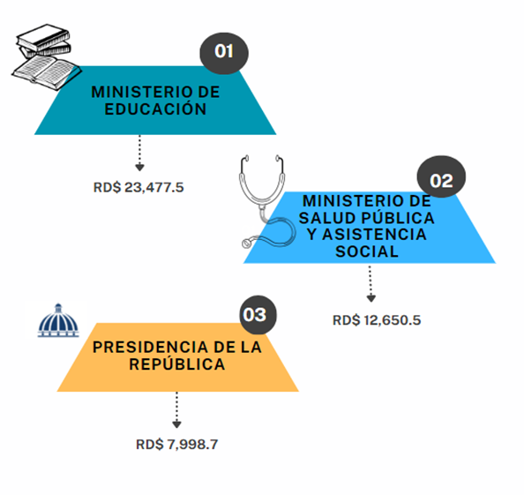

Impuesto sobre la renta proveniente de salarios
5,693.4

 | Nota: *Cifras Preliminares.
 | 1.Fecha de imputación al 30/07/2024 // Fecha de registro al 07/08/2024.
 | Fuente: Sistema de Información de la Gestión Financiera (SIGEF).

Ilustración 3
MINISTERIO DE HACIENDA
DIRECCIÓN GENERAL DE PRESUPUESTO
DIRECCIÓN DE ESTUDIOS ECONÓMICOS Y SEGUIMIENTO FINANCIERO

 |  | Ilustración 3. Composición del gasto del gobierno central por finalidad
 |  | (Julio 2024)
 |  | Valores en millones de RD$
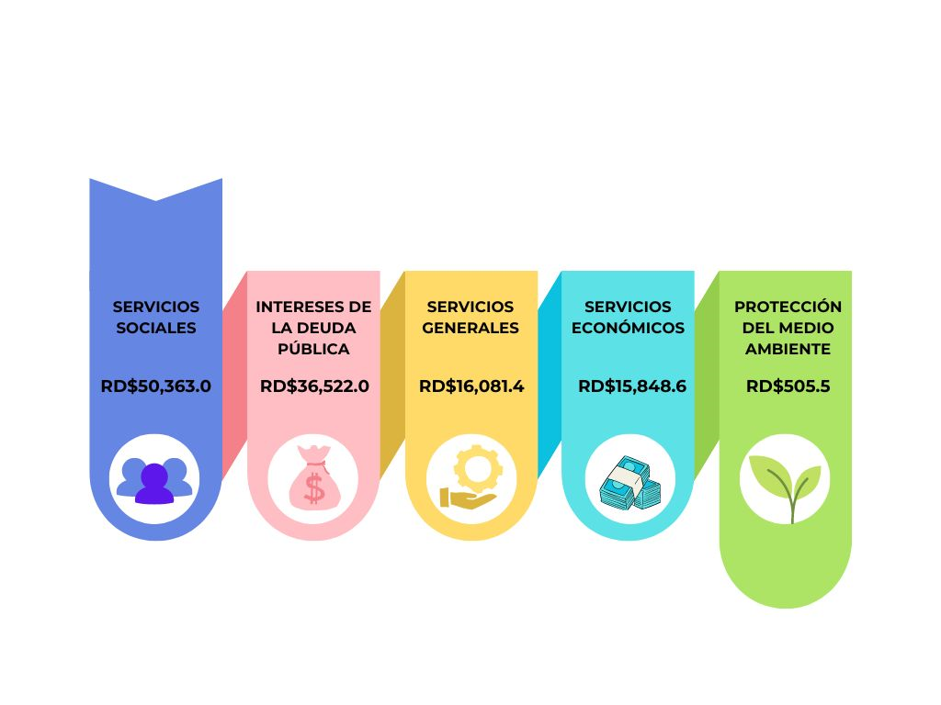

 | Notas:
 | 1. Fecha de imputación al 30/07/2024 // Fecha de registro al 07/08/2024.
 | Fuentes: Elaboración propia con datos del SIGEF.

